상품제안서
7 Day 미니캐리어 알약케이스 소형/대형 | 상품코드: S41791

 |  |  |  |  |  |  | 02-713-8555 | www.synergygift.co.kr
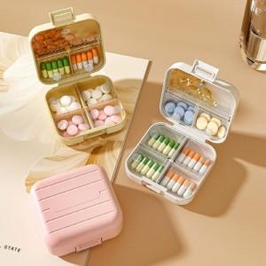 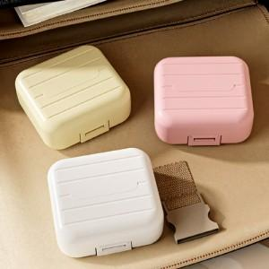 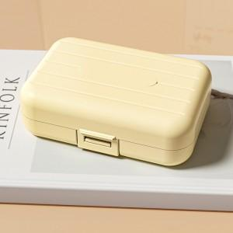

【상세/제작정보】 | 색상: 기본랜덤 발송 (색상 선택시 납기일 연장되며, 별도문의 )

【인쇄/포장옵션】 | 실크 / OPP(비닐)

【공급단가】 | 수량 | 100~ | 300~ | 1,000~ | 3,000~ | 10,000~
*VAT별도 | 소형 | 1,950원 | 1,800원 | 1,600원 | 1,510원 | 1,400원
 | 대형 | 2,340원 | 2,170원 | 1,950원 | 1,860원 | 1,740원

【상품 URL】 | https://www.synergygift.co.kr:443/src/goods_detail.php?gdno=41791

